Sheet1
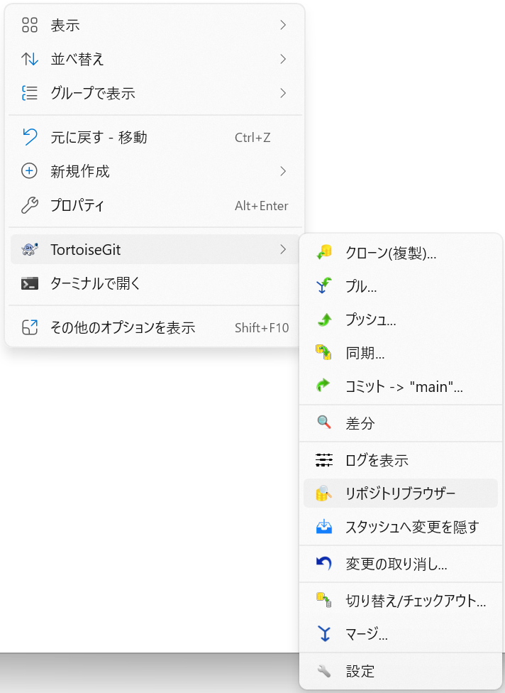
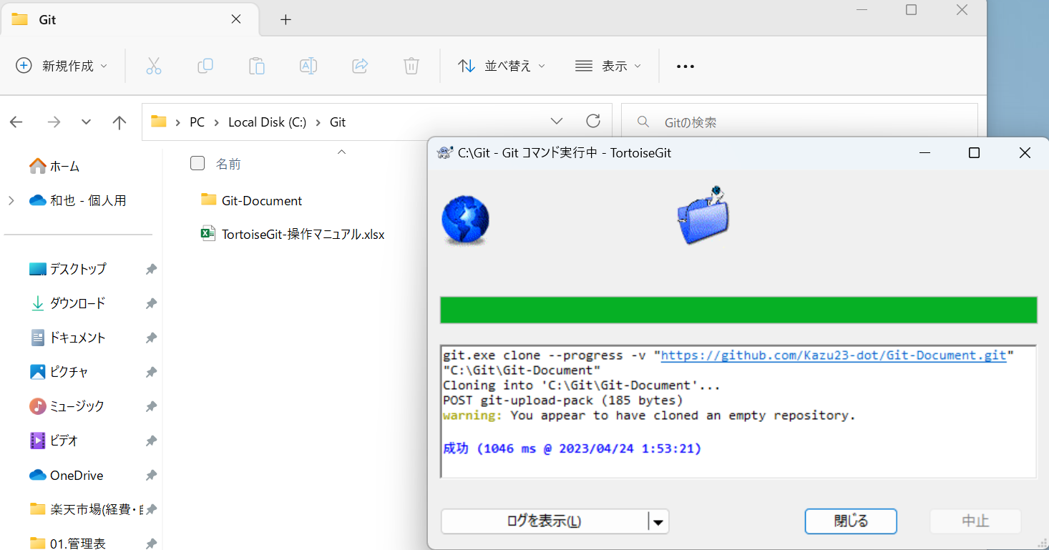
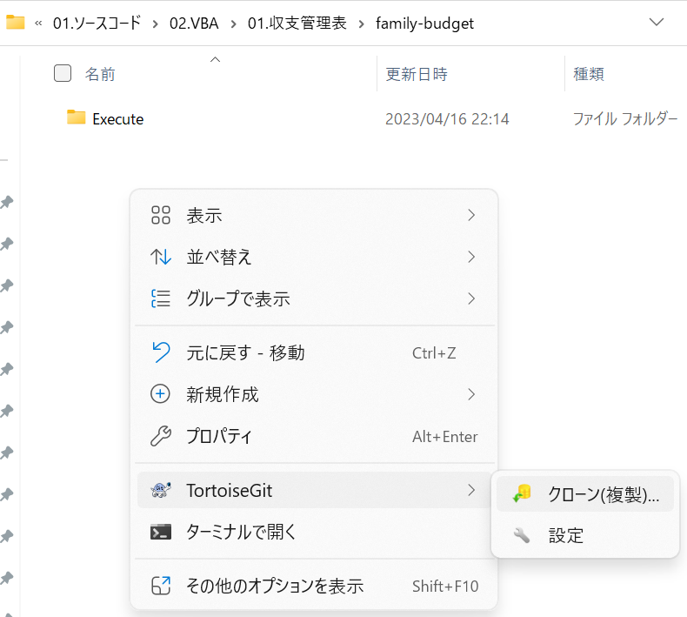
リモートリポジトリと同名のフォルダ名でローカルリポジトリを作成し、そのフォルダ内に遷移。そしてそこで右クリックして
クローン(複製)を選択

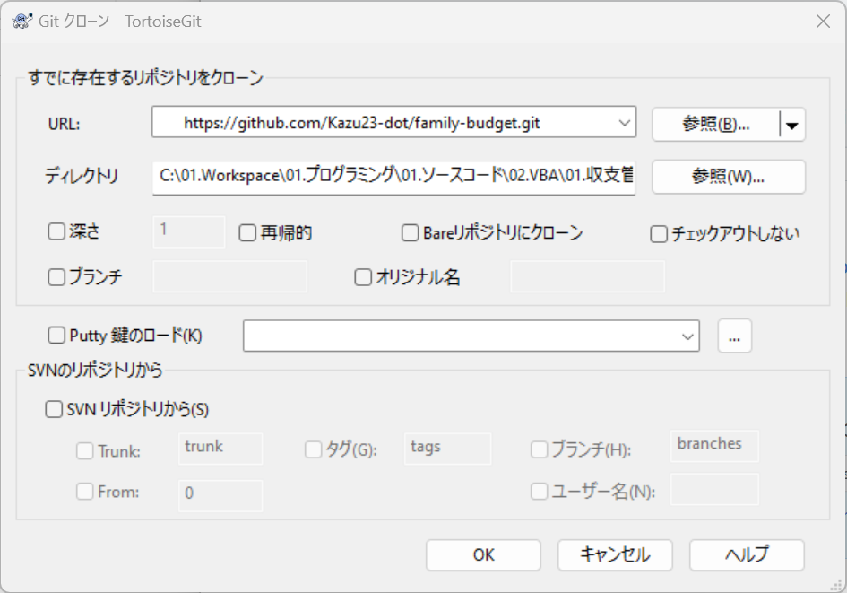

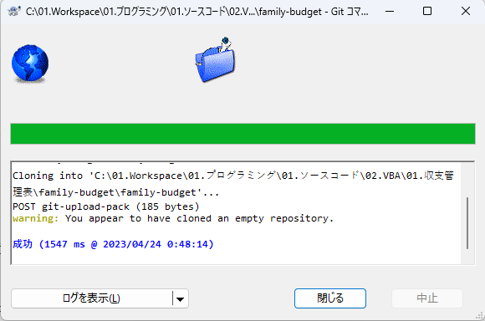

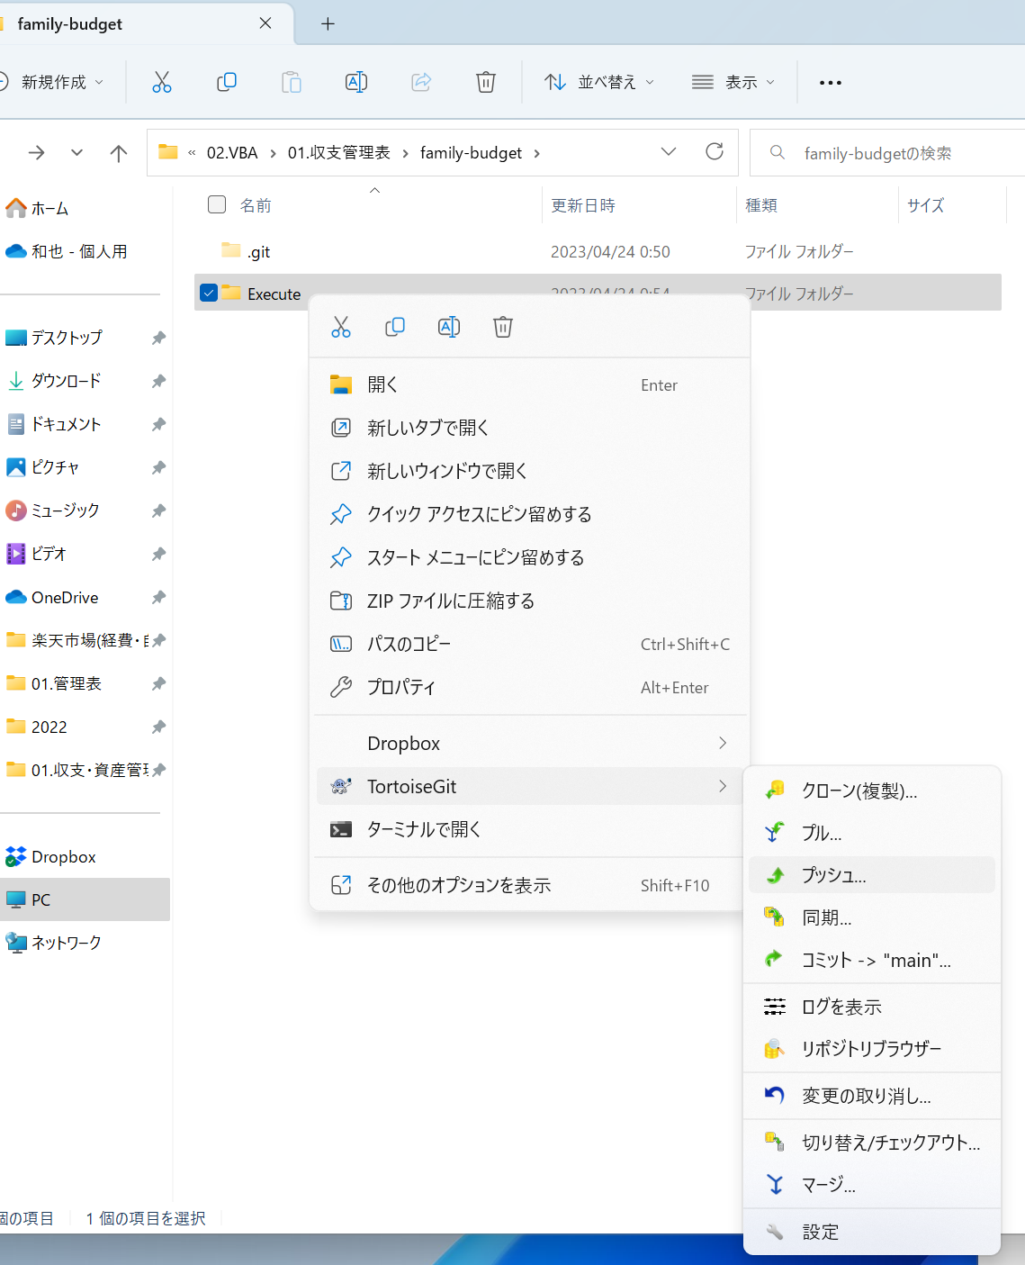

 | git管理フォルダに管理したいファイルをフォルダごと配置し、そのフォルダ上で右クリックしコミットを選択
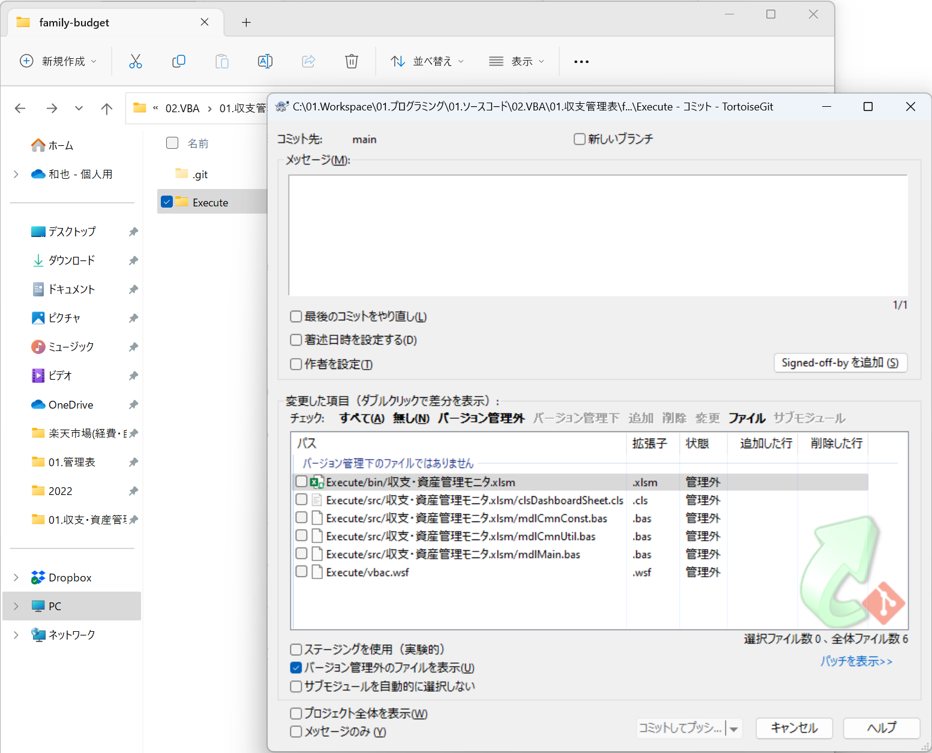

 | Gitの管理対象に含めたいファイルを下図のように選択し[コミットしてプッシュ]を実行
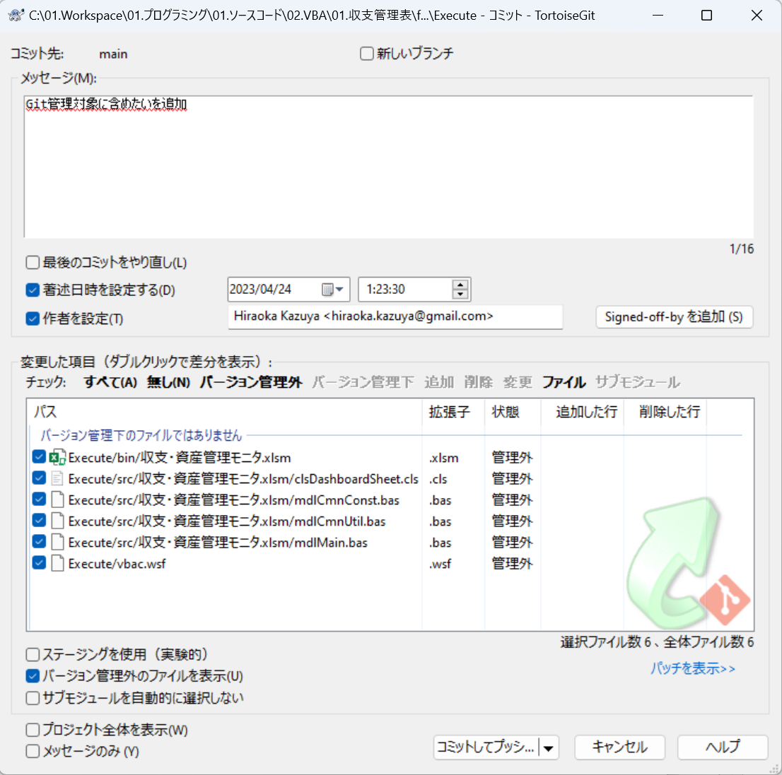

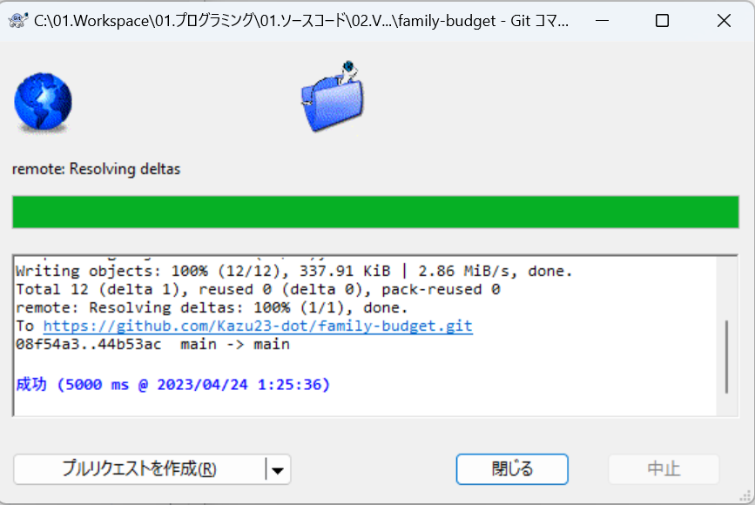



管理対象のリポジトリを確認するには[TortoiseGit]のリポジトリブラウザーを選択することでローカルリポジトリのフォルダ一覧が確認することができる

